GIAO DIỆN
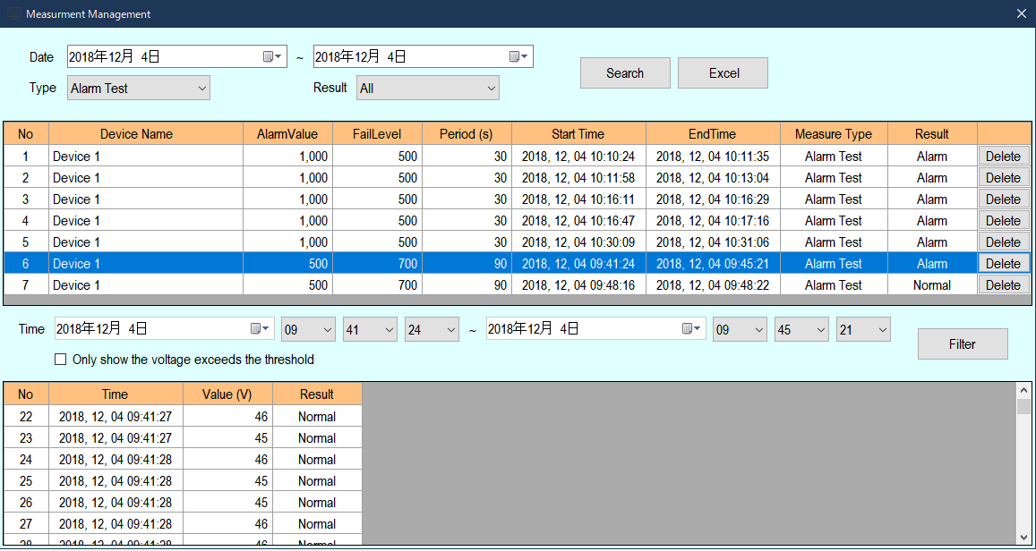
I. GIAO DIỆN VÀ ĐỒ THỊ

 | STT | NỘI DUNG KIỂM TRA | KẾT QUẢ | GHI CHÚ

 | 1 | Tổng quan về giao diện phần mềm.( đầy đủ chức năng, đồ thị, có giao diện cho cài đặt, có giao diện lưu trữ và truy xuất dữ liệu). | OK

 | 2 | Hiện trị giá trị điện áp Max đo đạc được. | OK

 | 3 | Hiển thị dải đo của thiết bị được kết nối | OK

 | 4 | Màu nền đồ thị điện áp theo thời gian | OK

 | 5 | Đồ thị điện áp có đầy đủ 2 trục. Trục X là các giá trị thời gian. Trục Y là các trục giá trị điện áp. | OK

 | 6 | Đường biểu diễn điện áp theo thời gian | NG | - Khi giá trị điện áp vượt ngưỡng đo của thiết bị. Đường biểu diễn điện áp là một đường thẳng trùng với ngưỡng đo của thiết bị và có màu đỏ. Hiện tại, khi giá trị điện áp vượt quá ngưỡng thiết bị thì đồ thị điện áp hiển thị bằng giá trị 0V.

 | 7 | Vùng setting thời gian và khoảng hiển thị giá trị điện áp đo đạc | OK

 | 8 | Phần giao diện ở 2 mục Alarm Test và Walking Test. ( Kích thước, vị trí và bố cục) | OK

 | 9 | Phần 2 nút ấn Management và Report | OK

BỔ SUNG CHỈNH SỬA.

 | STT | NỘI DUNG BỔ SUNG - CHỈNH SỬA | GHI CHÚ

 | 1 | Thêm Logo công ty. | Systech sẽ gửi logo nhờ bên AKB bổ sung vào giao diện.

 | 2 | Bỏ mức thang thời gian hiển thị 30s.

 | 3 | Tại giao diện lưu trữ dữ liệu. Điều chỉnh ngày tháng dưới dạng tiếng Nhật và cho phép điều chỉnh kích thước giao diện. | Có hình ảnh kèm theo phía dưới

